Roraima (1)
 | Torre Roraima | TORRE 1 | Fecha de entrega: Marzo 2019 |  |  |  |  |  |  |  | TORRE 1

 |  |  |  |  |  |  |  |  |  |  |  | Piso 6 | 1-601 | 1-602 | 1-603 | 1-604
 |  |  |  |  |  |  |  |  |  |  |  | Piso 5 | 1-501 | 1-502 | 1-503 | 1-504
 |  |  | Unidad | Piso | M2 | Patio | Terraza | Precio | Status | Código |  | Piso 4 | 1-401 | 1-402 | 1-403 | 1-404
1 | Apartamento 2 hab en nivel 1 |  | 1- 101 | primero | 82 | 18 |  |  | Vendido | EB-AW7522 |  | Piso 3 | 1-301 | 1-302 | 1-303 | 1-304
2 | Area de jardin |  | 1-102 | primero | 82 | 20 |  |  | Vendido | EB-AW7529 |  | Piso 2 | 1-201 | 1-202 | 1-203 | 1-204
3 |  |  | 1-103 | primero | 82 | 20 |  |  | Vendido | EB-AW7533 |  | piso 1 | 1-101 | 1-102 | 1-103 | 1-104
4 |  |  | 1-104 | primero | 82 | 18 |  |  | Vendido | EB-AW7527
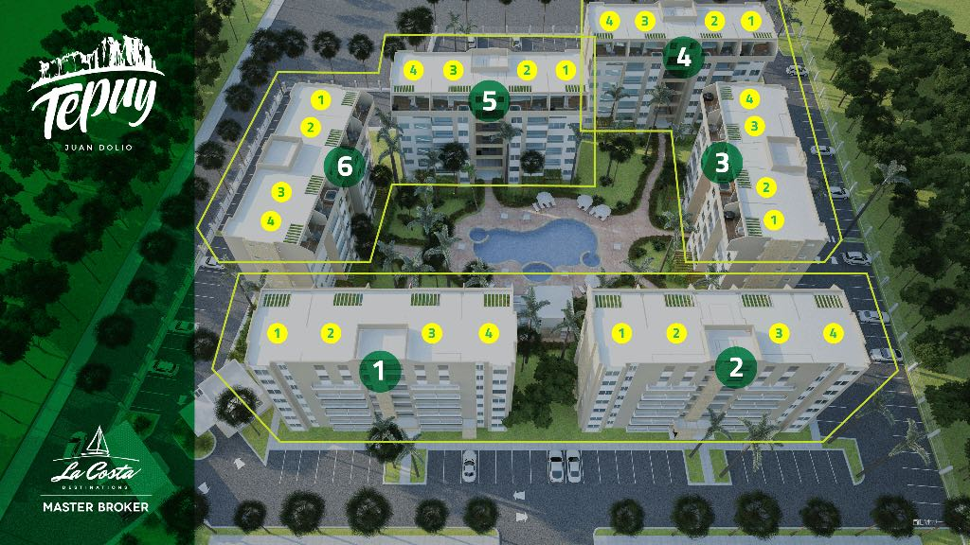
5 | Apartamento 2 hab niveles 2,3 y 4 |  | 1- 201 | segundo | 82 | 0 |  |  | Reservado | EB-AW7535
6 |  |  | 1-202 | segundo | 82 | 0 |  |  | Vendido | EB-AW7539
7 |  |  | 1-203 | segundo | 82 | 0 |  |  | Reservado | EB-AW7542
8 |  |  | 1-204 | segundo | 82 | 0 |  |  | Reservado | EB-AW7544
9 |  |  | 1- 301 | tercero | 82 | 0 |  |  | Vendido | EB-AW7550
10 |  |  | 1-302 | tercero | 82 | 0 |  |  | Vendido | EB-AW7551
11 |  |  | 1-303 | tercero | 82 | 0 |  |  | Reservado | EB-AW7552
12 |  |  | 1-304 | tercero | 82 | 0 |  |  | Vendido | EB-AW7553
13 |  |  | 1- 401 | cuarto | 82 | 0 |  |  | Vendido | EB-AW7555
14 |  |  | 1-402 | cuarto | 82 | 0 |  |  | Reservado | EB-AW7557
15 |  |  | 1-403 | cuarto | 82 | 0 |  |  | Vendido | EB-AW7559
16 |  |  | 1-404 | cuarto | 82 | 0 |  |  | Vendido | EB-AW7560
17 |  |  | 1-501 | quinto | 82 | 0 |  |  | Vendido | EB-AW7563
18 |  |  | 1-502 | quinto | 82 | 0 |  |  | Vendido | EB-AW7564
19 |  |  | 1-503 | quinto | 82 | 0 |  |  | Vendido | EB-BI9550
20 |  |  | 1-504 | quinto | 82 | 0 |  |  | Reservado | EB-BI9554
21 | PH piso 6 extremos |  | 1-ph1 | Sexto | 154 |  | 21 | $138,556.00 |  | EB-AW7568
22 | PH piso 6 centro |  | 1-ph2 | Sexto | 144 |  | 23 | $128,668.00 | Reservado | EB-AW7573
23 | PH piso 6 centro |  | 1-ph3 | Sexto | 144 |  | 23 |  | Vendido | EB-AW7583
24 | PH piso 6 extremos |  | 1-ph4 | Sexto | 154 |  | 21 | $138,556.00 |  | EB-AW7571

 |  |  |  |  |  |  |  |  |  |  |  | TORRE 1

 | Vendido | 13
 | Reservado | 6
 | Bloqueado | 1
 | Disponible | 4

